表紙
202１年度新人研修開発課題

天気概況アプリ
機能設計書

 | 1.0版
 | 2021-06-08

 |  | 承 認 | 査 閲

検索画面
ドキュメント名 |  | サブシステム名 |  | 版 | 日付 | 作成者
機能設計書 |  | 天気概況システム |  | 1.0版 | 2021-06-08 | 中村

画面レイアウト | 画面名
 | 検索画面

画面イメージ |  |  | 画面説明

Home
Search

地点をクリック！

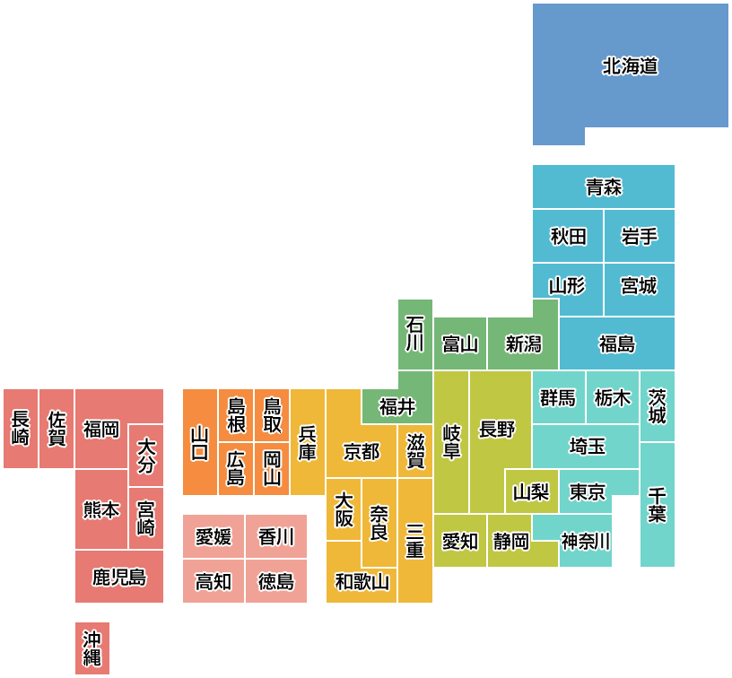

北海道

青森

秋田
岩手
山形
宮城
 |  |  | 操作説明

石川
富山
新潟
福島

茨城
長崎
佐賀
島根
鳥取
福井
岐阜
群馬
栃木
福岡
大分
山口
兵庫
京都
滋賀
長野
埼玉
広島
岡山
大阪
山梨
東京
千葉
熊本
宮城
奈良
三重
愛媛
香川
愛知
静岡
神奈川
鹿児島
高知
徳島
和歌山

沖縄

